广东省实施《女职工劳动保护 特别规定》办法
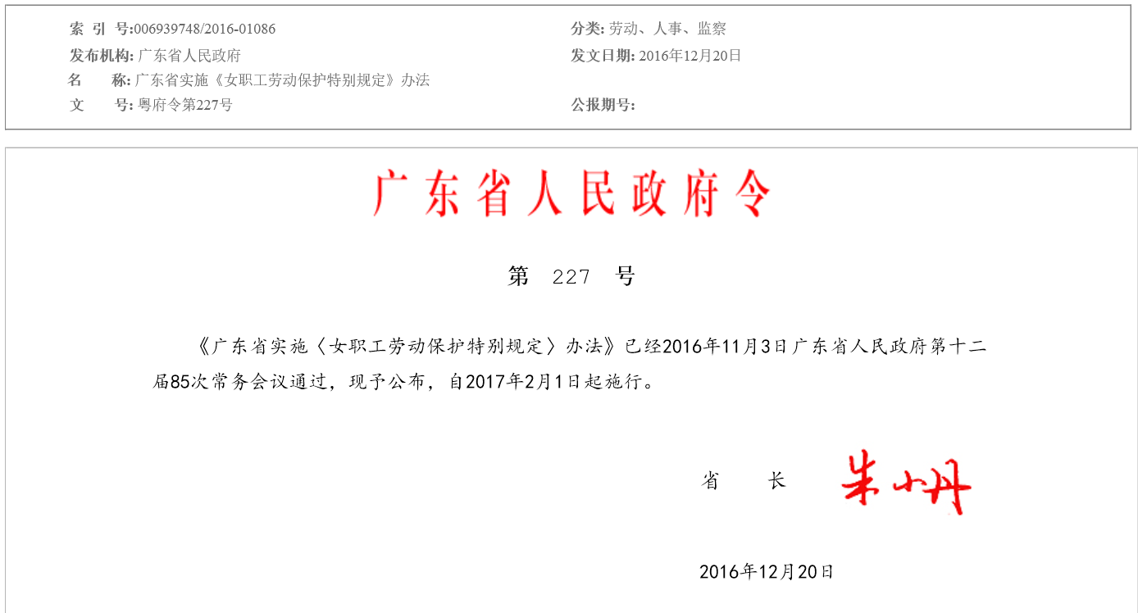

省 长

广东省实施《女职工劳动保护特别规定》办法

第一条 为了实施《女职工劳动保护特别规定》，结合本省实际，制定本办法。

第二条 本办法适用于本省行政区域内国家机关、企业、事业单位、社会团体、个体经济组织以及其他社会组织等用人单位女职工的劳动保护。

第三条 县级以上人民政府应当加强对女职工劳动保护工作的领导。

县级以上人民政府人力资源社会保障行政部门、安全生产监督管理部门按照各自职责，对用人单位女职工劳动保护工作进行监督检查。

第四条 工会、妇女组织依法对用人单位女职工劳动保护工作进行监督，支持和协助女职工维护其合法权益。

第五条 用人单位应当建立健全女职工劳动保护制度，改善女职工劳动安全卫生条件，加强对女职工的劳动安全卫生知识培训。

第六条 用人单位应当遵守女职工禁忌从事的劳动范围的规定。用人单位应当将本单位属于女职工禁忌从事的劳动范围的岗位书面告知女职工。

女职工禁忌从事的劳动范围依照《女职工劳动保护特别规定》的规定执行。

第七条 用人单位不得在劳动合同或者聘用合同中与女职工约定限制其结婚、生育等合法权益的内容；不得因性别原因在薪酬调整、职务晋升等方面歧视或者限制女职工。

第八条 从事连续4个小时以上立位作业的女职工，月经期间经本人申请，用人单位应当为其安排适当的工间休息。

用人单位每月可以向女职工发放必要的卫生用品或者劳动保护卫生费。

第九条 女职工需要在劳动时间内进行婚前检查的，用人单位应当给予便利。

第十条 在女职工怀孕期间，用人单位应当遵守以下规定：

（一）女职工不能适应原劳动岗位的，应当根据医疗机构的证明，予以减轻劳动量或者安排其他能够适应的岗位。

（二）女职工经医疗机构诊断确需保胎休息的，保胎休息的时间按照病假处理。

（三）女职工怀孕7个月以上的，每天安排1小时工间休息，工间休息时间视同其正常劳动并支付正常工作时间的工资，并不得安排其延长工作时间或者从事夜班劳动；对从事立位作业的女职工，还应在其工作场所设休息座位。

（四）女职工在劳动时间内按照规定进行产前检查的，所需时间视同其正常劳动并支付正常工作时间的工资。

第十一条 女职工生育享受98天产假，其中产前可以休假15天；生育时遇有难产的，增加30天产假；生育多胞胎的，每多生育1个婴儿，增加15天产假；符合法律、法规规定生育子女的，按照《广东省人口与计划生育条例》的有关规定享受奖励假。

女职工怀孕未满4个月终止妊娠的，根据医疗机构的意见，享受15天至30天产假；怀孕4个月以上7个月以下终止妊娠的，享受42天产假；怀孕满7个月终止妊娠的，享受75天产假。

《广东省职工生育保险规定》对女职工生育享受生育津贴的产假天数的规定与本条第二款规定不一致的，按照本条第二款规定执行。

第十二条 女职工实行计划生育手术的假期按照国家和省的有关规定执行。

第十三条 女职工按照规定休产假或者计划生育手术假的，享受国家和省规定的生育保险待遇。用人单位未参加生育保险或者欠缴生育保险费，造成女职工不能享受生育保险待遇的，由用人单位按照本省及所在统筹地区规定的生育保险待遇标准向女职工支付费用；其中生育津贴低于女职工原工资标准的，用人单位还应补足差额部分。

前款所称女职工原工资标准，是指女职工依法享受产假或者计划生育手术假前12个月的月平均工资。前12个月的月平均工资按照女职工应得的全部劳动报酬计算，包括计时工资或者计件工资以及奖金、津贴、补贴等货币性收入。前12个月的月平均工资低于女职工正常工作时间工资的，按照正常工作时间工资标准计算。女职工享受假期前在用人单位工作未满12个月的，按照其实际参加工作的月份数计算。

第十四条 女职工妊娠期间引产的，用人单位可以结合本单位实际，发给一次性营养补助。

第十五条 女职工产假期满上班，用人单位应当给予1至2周的适应时间。

第十六条 女职工产假期满，确有实际困难的，经本人申请，用人单位批准，可以请哺乳假至婴儿1周岁。哺乳假期间的工资待遇由双方协商决定。

第十七条 对哺乳未满1周岁婴儿的女职工，用人单位不得延长劳动时间或者安排夜班劳动。

用人单位应当在每天的劳动时间内为哺乳期女职工安排1小时哺乳时间；女职工生育多胞胎的，每多哺乳1个婴儿每天增加1小时哺乳时间。哺乳时间和在本单位内为哺乳往返途中的时间，视同其正常劳动并支付正常工作时间的工资。

第十八条 女职工比较多的用人单位应当根据女职工的需要，配备女职工卫生室、孕妇休息室、哺乳室等设施。

第十九条 女职工经二级以上医疗机构确诊为更年期综合症，且不适应原劳动岗位的，经本人申请，用人单位应当适当减轻其劳动量，或者协商安排其他合适的岗位。

第二十条 用人单位可以每1至2年组织女职工进行一次妇科疾病检查，鼓励有条件的用人单位定期组织女职工进行乳腺癌、宫颈癌筛查。

第二十一条 用人单位应当加强劳动场所的防范措施，预防和制止对女职工的性骚扰。

女职工在劳动场所受到性骚扰，向用人单位反映或者投诉的，用人单位应当及时处理，并依法保护女职工的个人隐私。

第二十二条 用人单位违反本办法规定，应当给予行政处罚的，由县级以上人民政府人力资源社会保障行政部门或者安全生产监督管理部门按照《中华人民共和国劳动法》《女职工劳动保护特别规定》等法律、法规的规定予以处罚。

第二十三条 用人单位违反本办法规定，侵害女职工合法权益的，女职工可以依法投诉、举报、申诉，或者依法向劳动人事争议调解组织申请调解，也可以依法向劳动人事争议仲裁机构申请仲裁。对仲裁裁决不服的，依法向人民法院提起诉讼。

第二十四条 用人单位违反本办法规定，侵害女职工合法权益，造成女职工损害的，依法承担赔偿责任；对用人单位直接负责的主管人员和其他直接责任人员依法处理；涉嫌犯罪的，移送司法机关依法处理。

第二十五条 本办法自2017年2月1日起施行。1989年1月29日广东省人民政府发布的《广东省女职工劳动保护实施办法》（粤府〔1989〕16号）同时废止。

